2018_05_data
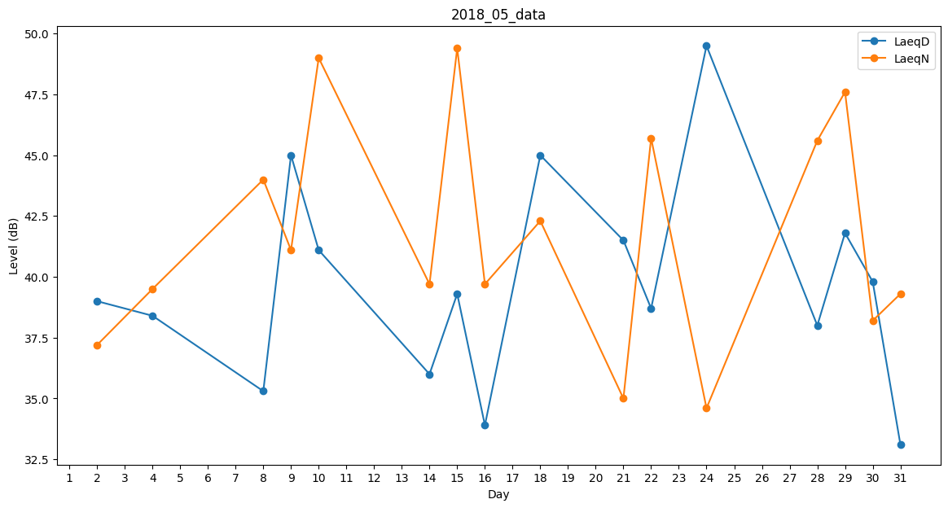
Day | LaeqD | LaeqN
1 | 32.8 | 0
2 | 39 | 37.2
3 | 32.7 | 0
4 | 38.4 | 39.5
5 | 35.4 | 0
6 | 35.5 | 0
7 | 47.1 | 0
8 | 35.3 | 44
9 | 45 | 41.1
10 | 41.1 | 49
11 | 44.7 | 0
12 | 0 | 0
13 | 0 | 35.6
14 | 36 | 39.7
15 | 39.3 | 49.4
16 | 33.9 | 39.7
17 | 0 | 35.5
18 | 45 | 42.3
19 | 32.8 | 0
20 | 0 | 39
21 | 41.5 | 35
22 | 38.7 | 45.7
23 | 43.8 | 0
24 | 49.5 | 34.6
25 | 41.3 | 0
26 | 0 | 32.9
27 | 0 | 41.7
28 | 38 | 45.6
29 | 41.8 | 47.6
30 | 39.8 | 38.2
31 | 33.1 | 39.3

